模板
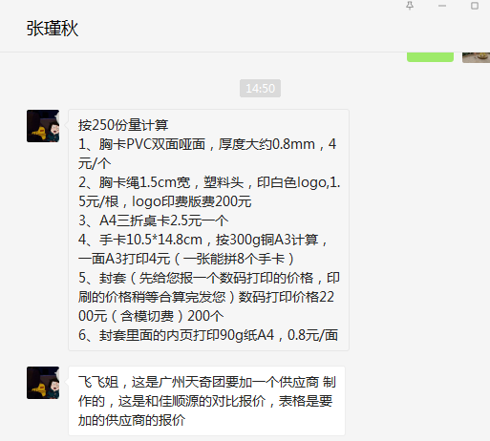
产品名称 | 材 质 | 规 格 | 数 量 | 单 价 | 合 计 | 备 注
胸卡 | 2cm呢绒挂绳丝网印LOGO、PVC胸卡 | 90*130mm | 200 | 6.50 | 1,300.00 | 包含一次打样
桌卡 | 300克铜版纸、压线、粘双面胶、变量人名 | 210*297mm | 200 | 2.50 | 500.00
手卡 | 300克铜版纸 | 148*105mm | 200 | 0.50 | 100.00
封套 | 300克铜版纸覆膜、模切、粘 |  | 200 | 7.00 | 1,400.00
封套内页 | 90克胶版纸 | 210*297mm | 200 | 0.80 | 160.00
 |  |  |  |  | 0.00
 |  |  |  |  | 0.00
 |  |  |  |  | 0.00
 |  |  |  |  | 0.00
 |  |  |  |  | 0.00
 |  |  |  |  | 0.00
 |  |  |  |  | 0.00
 |  |  |  |  | 0.00
总 计 |  |  |  |  | ¥3,460.00
【公司信息】 名 称：北京墨彩嘉创商贸有限公司 开 户 行：北京农村商业银行股份有限公司光华路支行 账 号：0120000103000007748 联 系 人：张迪 18010177877 纳税人识别号：91110105L234053886

